关系图
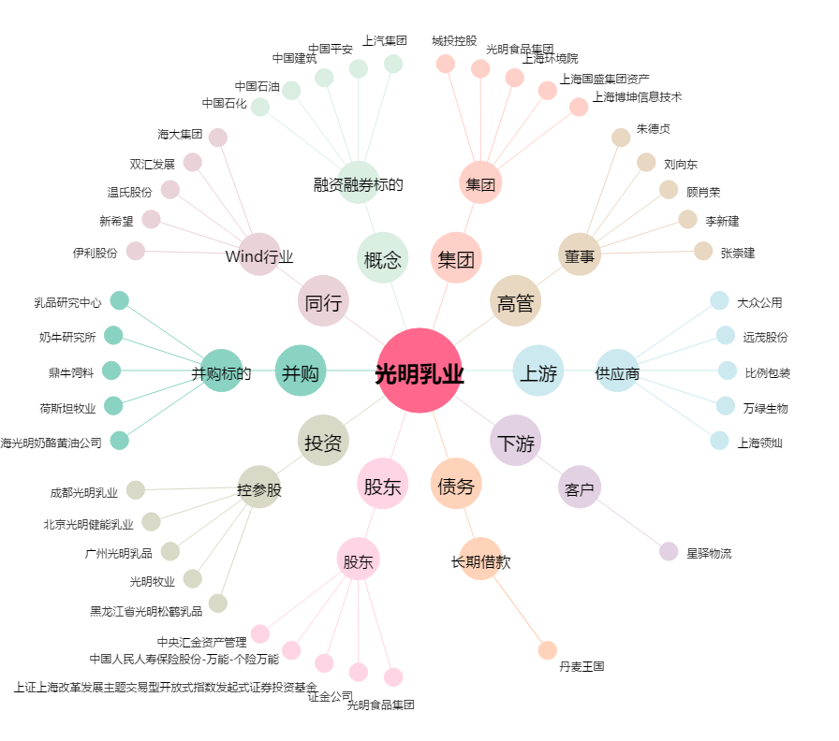
光明乳业[600597.SH] - 关系概览图

